B2. Mô hình logic
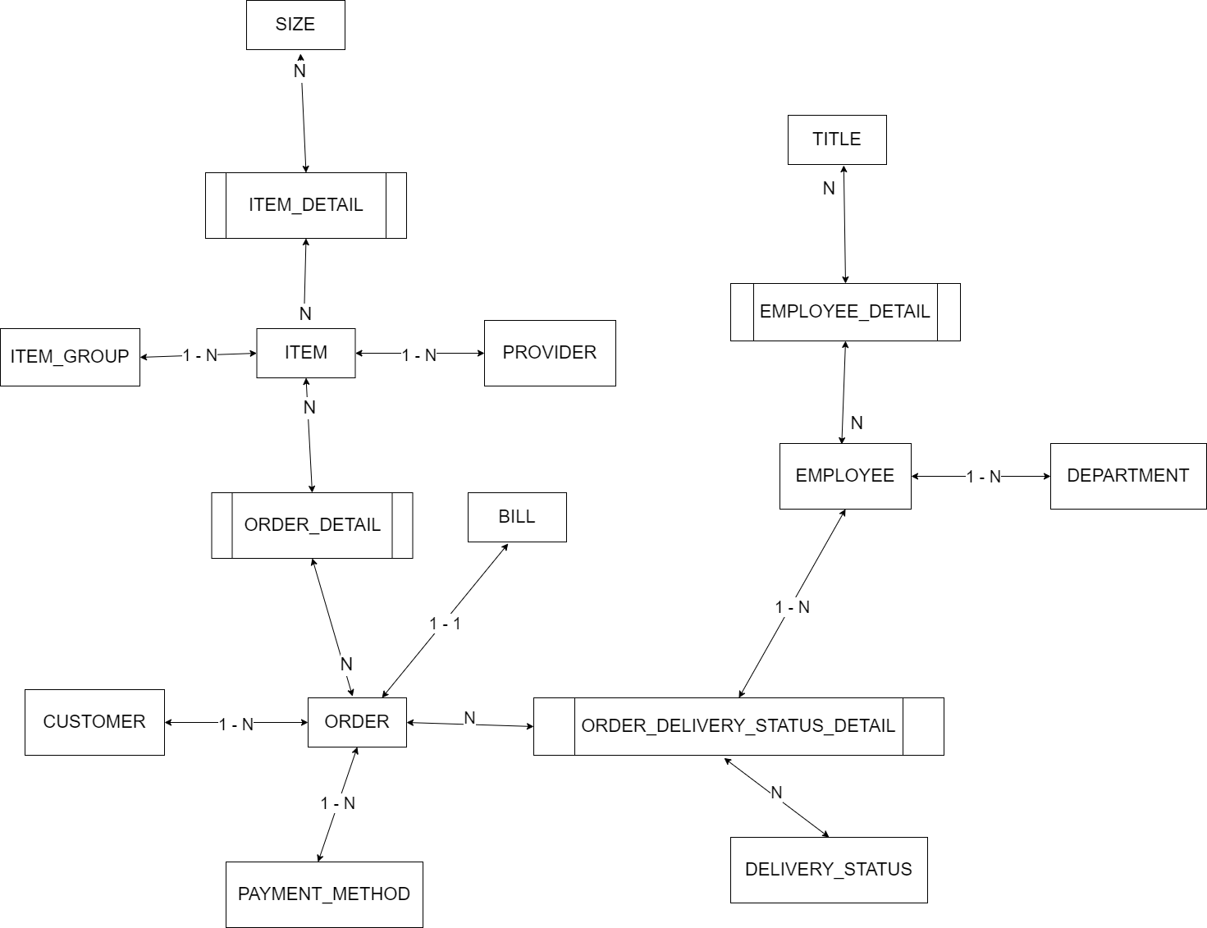
 | Xác định các đối tượng cần lưu trữ Xác định các thuộc tính, thông tin của từng đối tượng
 |  |  |  | CLOB | xml
 |  |  |  | BLOB | json | Enum |  |  | Enum | Enum | Enum | Enum
 | T01 | T02 | T03 | T04 | T05 | T06 | T07 | T08 | T09 | T10 | T11 | T12
 | CUSTOMER | ITEM | ORDER | ORDER-STATUS | BILL | EMPLOYEE | SIZE | ITEM-GROUP | PAYMENT-METHOD | ITEM-DETAIL | DEPARTMENT
 | ID | ID | ID | ID | ID | ID | ID | ID | ID | ID | ID
 | NAME | NAME | CUSTOMER | DESC | ORDER | NAME | KEY | NAME | DESC | ITEM | NAME
 | EMAIL | SIZE(s) | ITEM(s) |  | CREATED-AT | PHONE | GENDER |  |  | SIZE
 | ADDRESS | MATERIAL | AMOUNT |  | TOTAL-MONEY | ADDRESS | DESC |  |  | AMOUNT
 | PHONE | ITEM-GROUP | PAYMENT-METHOD |  |  | DEPARTMENT
 | PASSWORD | SALES_PRICE | DATE-ORDER
 |  | BUY_PRICE | TOTAL-PRICE
 |  | COLOR(s) | DELIVERY-FEE
 |  |  | EMPLOYEE

B1. Mô hình quan niệm | 1. Xác định lại các tập thực thể |  |  |  |  |  | Đối tượng
 | 2. Xác định lại các thuộc tính của mỗi tập thực thể |  |  |  |  |  | Danh sách
 |  | Lưu ý: Thuộc tính >> đơn trị, đa trị, kết hợp, dẫn xuất >> single value |  |  |  |  | UNIQUE
B2. Mô hình logic ERD | 3. Xác định khóa của mỗi tập thực thể
 | 4. Xác định mối quan hệ giữa các tập thực thể |  |  |  |  | --> Khóa ngoại, ràng buộc
 |  | Lưu ý: 11, 1n, n1, nn

 | SIZE |  |  |  |  | ITEM-DETAIL
 | ID | KEY | GENDER | DESC |  | ID | ITEM | SIZE | AMOUNT | COLOR
 | 1 | S | 0 | SIZE S NỮ |  | 1 | 1 | S | 10 | BLACK
 | 2 | M | 0 |  |  | 2 | 1 | M | 15 | RED
 | 3 | L | 0 |  |  | 3 | 1 | S | 14 | RED
 | 4 | XL | 0
 | 5 | XXL | 0 |  |  | TH1: Nếu 1 ITEM, 1 SIZE có nhiều COLOR, 1 ITEM 1 COLOR có nhiều SIZE -> UNIQUE ITEM, SIZE, COLOR
 | 6 | S | 1 | SIZE S NAM |  | TH2: Nếu 1 ITEM, 1 SIZE, 1 COLOR -> UNIQUE ITEM, SIZE
 | 7 | M | 1 |  |  | TH3: Nếu 1 ITEM có 1 COLOR -> bỏ COLOR qua bảng ITEM
 | 8 | L | 1
 | 9 | XL | 1
 | 10 | XXL | 1

 | Khóa: KEY, GENDER -> các cặp dữ liệu khác nhau
 | Khóa: ID -> các ID các nhau, yêu cầu các cặp key, gender cũng khác nhau -> thêm ràng buộc UNIQUE cho key, gender

B4. Cơ sở dữ liệu vật lý
Xác định các đối tượng cần lưu trữ Xác định các thuộc tính, thông tin của từng đối tượng
 |  |  |  |  |  |  | CLOB |  | xml
 |  |  |  |  |  |  | BLOB |  |  | json | Enum |  |  | Enum | Enum | Enum | Enum |  |  |  |  | IMGs
T01 | T02 | T03 |  | T04 |  | T05 | T06 | T07 | T08 | T09 | T10 | T11 | T12 | T13 | T14 | T15 | T16 | 1 | A | 15 | 22 | a.png, b.png, c.png, d.png
CUSTOMER | ITEM | ORDER | ORDER-DETAIL | ORDER-STATUS | ORDER-STATUS-DETAIL | BILL | EMPLOYEE | SIZE | ITEM-GROUP | PAYMENT-METHOD | ITEM-DETAIL | DEPARTMENT
ID | ID | ID | ID | ID | ID | ID | ID | ID | ID | ID | ID | ID
NAME | MATERIAL | CREATED_AT | ORDER_ID | DESC | ORDER_ID | ORDER_ID | NAME | KEY | NAME | DESC | ITEM_ID | NAME
EMAIL | ITEM_GROUP_ID | DELIVERY_FEE | ITEM_DETAIL_ID |  | ORDER_STATUS_ID | CREATED-AT | PHONE | GENDER |  |  | SIZE_ID
ADDRESS | BUY_PRICE | CUSTOMER_ID | AMOUNT |  | EMPLOYEE_ID | TOTAL_OF_MONEY | ADDRESS | DESC |  |  | AMOUNT
PHONE | COLOR | PAYMENT_METHOD_ID |  |  | UPDATED_AT |  | DEPARTMENT_ID
PASSWORD |  | EMPLOYEE_ID

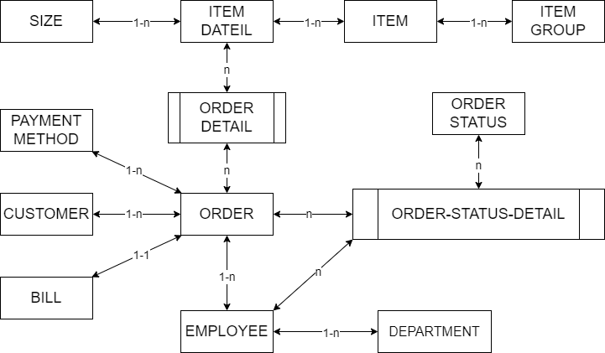
1. Xác định các bảng |  |  |  |  |  |  |  |  | Khóa chính
2. Xác định lại các thuộc tính(đơn) của từng bảng |  |  |  |  |  |  |  |  | Khóa ngoại
3. Xác định khóa chính |  |  |  |  |  |  |  |  | Khóa chính - ngoại
4. Xử lý các mối quan hệ --> khóa ngoại(11, 1n), bảng mới(NN)
--> đảm bảo các bảng dữ liệu sẽ liên kết, ràng buộc với nhau
--> tránh sai sót dữ liệu
--> để xử lý ràng buộc --> khóa ngoại(thuộc tính dùng để liên kết 2 hay nhiều bảng với nhau)

TH1: Quan hệ 1-n
Lý thuyết: Khi 2 tables có quan hệ 1-n --> 'bỏ 1 vào nhiều' có nghĩa là mình sẽ tạo column khóa ngoại bên bảng n(nhiều)
Sau đó tạo liên kết ràng buộc khóa ngoại đó với khóa chính của bảng 1
Miền giá trị của khóa ngoại trong bảng N phải giống với miền giá trị của khóa chính trong bảng 1
Bảng N - Con
ITEM
ID | NAME | PRICE | ITEM_GROUP_ID
1 | Item A | 100 | 1
2 | Item B | 200 | 1
3 | Item C | 300 | 2
4 | Item D | 400 | 1

Bảng 1 - Cha
ITEM_GROUP
ID | NAME
1 | GROUP 1
2 | GROUP 2
3 | GROUP 3

TH2: Quan hệ 1-1
Lý thuyết: Khi 2 tables có quan hệ 1-1 --> tạo khóa ngoại ở bất kỳ table nào(tùy bài toán) rồi liên kết đến khóa chính của table còn lại
Lưu ý: khóa ngoại phải thêm ràng buộc là unique
Miền giá trị của khóa ngoại trong bảng con phải giống với miền giá trị của khóa chính trong bảng cha

Bảng 1
ORDER
ID | CREATED_AT | CREATED_BY | PAYMENT_METHOD_ID
O1 | 12.10 | NV 1 | 1
O2 | 22.07 | NV 2 | 2
O3 | 18.09 | NV 3 | 2
O4 | 05.02 | NV 4 | 1

Bảng 1
BILL |  | UNIQUE
ID | CREATED_BY | ORDER_ID |  | RELATION_BO | Cách làm khác khi quan hệ 1-1(không khuyến khích)
B1 | NV 11 | O1 |  | ID | BILL_ID(unique) | ORDER_ID(unique)
B2 | NV 21 | O2 |  | 1 | B1 | O1
B3 | NV 31 | O3 |  | 2 | B1 | O2
B4 | NV 31 | O4 |  | 3 | B3 | O3
 |  |  |  | 4 | B4 | O4

TH3: Quan hệ n-n
Lý thuyết: Khi 2 tables có quan hệ n-n --> tạo ra 1 bảng mới làm bảng trung gian liên kết 2 bảng N - N
Bảng mới sẽ có ít nhất là 2 columns(chính là 2 columns khóa ngoại mình tạo ra để liên kết về khóa chính của 2 bảng N N)
Và có thể chứa thêm các column khác
Cách 1: Chọn khóa chính là tập 2 columns(khóa ngoại)
Cách 2: Tạo ra 1 column mới làm khóa chính(thêm ràng buộc unique cho 2 columns khóa ngoại)
Miền giá trị của khóa ngoại trong bảng N phải giống với miền giá trị của khóa chính trong bảng 1

Bảng N
ORDER
ID | CREATED_AT | CREATED_BY | PAYMENT_METHOD_ID | ITEM_ID
O1 | 12.10 | NV 1 | 1
O2 | 22.07 | NV 2 | 2 | 1, 2 4 | ko lưu danh sách
O3 | 18.09 | NV 3 | 2
O4 | 05.02 | NV 4 | 1

Bảng N
ITEM
ID | NAME | PRICE | ITEM_GROUP_ID | ORDER_ID
1 | Item A | 100 | 1 | O2 | Item 1 luôn bán cho O2
2 | Item B | 200 | 1
3 | Item C | 300 | 2 | O2 | Item 3 luôn bán cho O2
4 | Item D | 400 | 1 | O2 | Item 4 luôn bán cho O2

Khách hàng X vào mua hàng gồm 3 sản phẩm, Item A, Item C, Item D --> nhân viên sẽ tạo 1 đơn hàng O2

ORDER_DETAIL
ORDER_ID | ITEM_ID | AMOUNT
O2 | 1 | 10
O2 | 2 | 12
O2 | 4 | 65
O1 | 5 | 10
O1 | 6 | 12
O3 | 6 | 65

ORDER_DETAIL | CONSTRAINT - UNIQUE
ID | ORDER_ID | ITEM_ID | AMOUNT
1 | O2 | 1 | 10
2 | O2 | 2 | 12
3 | O2 | 4 | 65
4 | O1 | 5 | 10
5 | O1 | 6 | 12
6 | O3 | 6 | 65

ORDER_STATUS |  |  | EMPLOYEE
ID | DESC |  | ID | NAME
1 | Đang xác thực đơn hàng |  | 1 | NV A
2 | Đang đóng gói |  | 2 | NV B
3 | Hoàn thành đóng gói đang đợi nhân viên giao hàng |  | 3 | NV C
4 | Đang giao hàng |  | 4 | NV D
5 | Giao thành công |  | 5 | NV E
6 | Giao thất bại
7 | Hủy đơn hàng

ORDER_STATUS_DETAIL
ID | ORDER_ID | ORDER_STATUS_ID | EMPLOYEE_ID | UDPATED_AT
1 | O1 | 1 | 1 | …
2 | O1 | 2 | 1 | …
3 | O1 | 3 | 3 | …
4 | O1 | 4 | 3 | …
5 | O1 | 5 | 5 | …
6 | O2 | 1 | 2 | …
7 | O2 | 2 | 2 | …
8 | O2 | 7 | 4 | …

